Sheet1
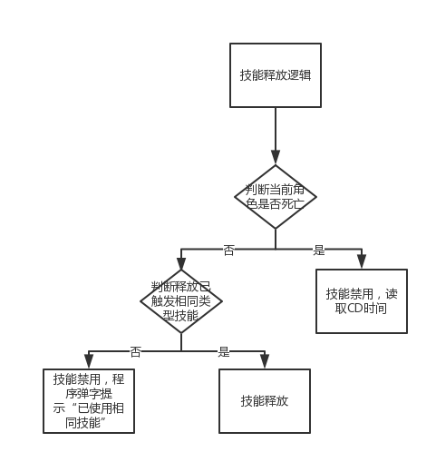
主动技能释放逻辑

